概要
機能仕様書 |  |  |  |  |  | システム |  | メイン | サブ |  |  | 機能 | 機能
 |  |  |  |  |  | 無害化Web |  |  |  |  |  | ファイル送信画面
 |  |  |  |  |  |  |  | ＩＤ | ＩＤ |  |  | ＩＤ | ＩＤ

 | １．機能要件・目的
 |  | ファイル送信画面にて以下の対応を行う。
 |  |  | ①ファイル送信にて、送信先指定不可で「自分へ送る」のみ行えるモードを可能とするため、
 |  |  | 送信先情報の「送信先を入力する」の項目及びパスワード欄の表示／非表示を切り替えられるようにする。

 |  |  | ②送信先情報の入力項目の選択（「送信先を入力する」、「自分へ送る」）により、
 |  |  | 「ファイルを送信する」ボタン押下時のポップアップ画面に表示するメッセージを切り替えられるようにする。

 | ２．外部仕様
 |  | (1) ファイル送信画面 / ファイル送信確認画面
 |  |  |  | ・ファイル送信画面の「枠①」「枠②」及びファイル送信確認画面の「枠③」について、パラメータの設定により表示/非表示を切り替える。
 |  |  |  | 但し、ログインユーザが庁内ユーザの場合及びワンタイムURLから遷移した場合（ファイル送信依頼）は、切り替え対象外とする。
 |  |  |  | [ファイル送信画面]
①

②

 |  |  |  | [ファイル送信確認画面]

③

 |  |  |  | ・以下のパラメータの設定値にて表示／非表示を判定する。 パラメータは設定マスタ（config）に定義（団体毎に管理）
 |  |  |  |  | 機能ID（funcid） |  | キー（itemkey） |  |  | 値（itemvalue）
 |  |  |  |  | 0 |  | sendAdressDspFlg |  |  | 送信先情報の入力項目の「送信先を入力する」の項目及び
 |  |  |  |  |  |  |  |  |  | パスワード欄の表示／非表示を設定
 |  |  |  |  |  |  |  |  |  | 入力欄を表示：true
 |  |  |  |  |  |  |  |  |  | 入力欄を非表示：false（「自分へ送る」を初期選択）

 |  | (2) 「ファイルを送信する」ボタン押下時のポップアップ画面
 |  |  |  | ・ファイル送信画面での送信先情報の選択（「送信先を入力する」、「自分へ送る」）により「枠①」の表示メッセージを切替える

 |  |  |  | [ファイル送信確認画面]
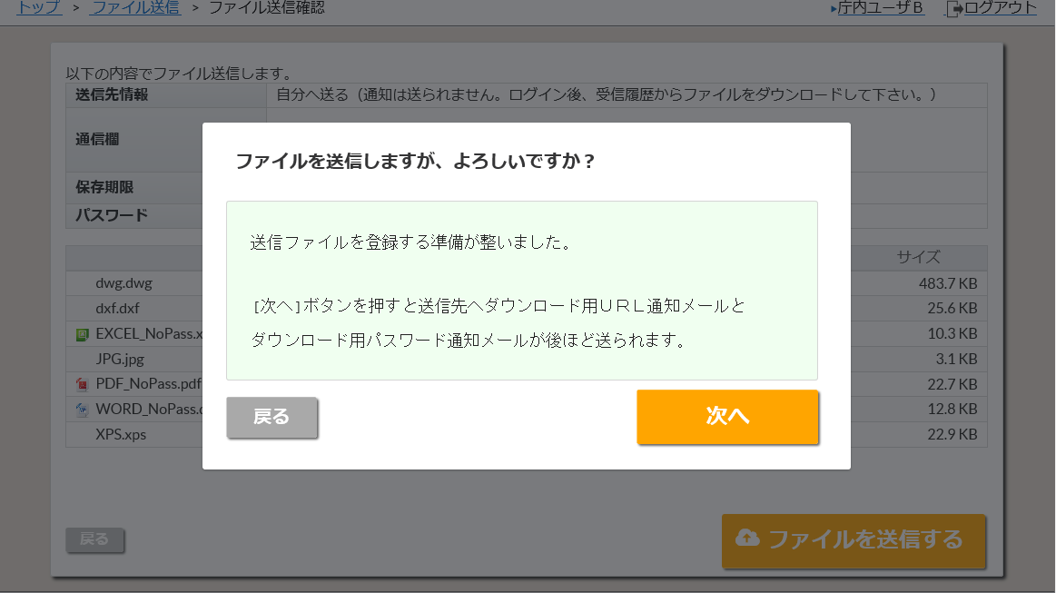

①

 |  |  |  | ・表示メッセージはメッセージマスタ（dispMessage）に定義（団体毎に管理）
 |  |  |  |  | 機能ID（funcid） |  | キー（itemkey） |  |  | 値（itemvalue）
 |  |  |  |  | sendTransfer |  | infDialogText |  |  | 「送信先を入力する」を選択した場合のメッセージ
 |  |  |  |  |  |  |  |  |  |  | ”送信ファイルを登録する準備が整いました。

 |  |  |  |  |  |  |  |  |  |  | [次へ]ボタンを押すと送信先へダウンロード用ＵＲＬ通知メールと
 |  |  |  |  |  |  |  |  |  |  | ダウンロード用パスワード通知メールが後ほど送られます。”

 |  |  |  |  | sendTransfer |  | infDialogTextSelf |  |  | 「自分へ送る」を選択した場合のメッセージ
 |  |  |  |  |  |  |  |  |  |  | ”送信ファイルを登録する準備が整いました。

 |  |  |  |  |  |  |  |  |  |  | [次へ]ボタンを押すと無害化されたファイルを後ほどダウンロードできます。”

